분기요약
 | 24 | 23 | 22 | 21 | 20 | 19 | 18 | 17 | 16 | 15 | 14 | 13 | 12 | 11 | 10 | 9 | 8 | 7 | 6 | 5 | 4 | 3 | 2 | 1
 | 2019.03 | 2019.06 | 2019.09 | 2019.12 | 2020.03 | 2020.06 | 2020.09 | 2020.12 | 2021.03 | 2021.06 | 2021.09 | 2021.12 | 2022.03 | 2022.06 | 2022.09 | 2022.12 | 2023.03 | 2023.06 | 2023.09 | 2023.12 | 2024.03 | 2024.06 | 2024.09 | 2024.12
매출액(수익) | 14,575 | 17,704 | 19,646 | 21,571 | 18,266 | 16,915 | 16,768 | 16,654 | 15,746 | 17,155 | 14,854 | 18,465 | 14,838 | 14,261 | 14,001 | 16,345 | 16,051 | 19,458 | 20,254 | 24,332 | 23,478 | 25,320 | 23,230 | 27,004
매출원가 | 13,951 | 17,292 | 19,453 | 22,188 | 17,754 | 22,493 | 15,943 | 17,070 | 19,598 | 20,389 | 13,783 | 20,106 | 14,729 | 15,996 | 14,705 | 18,639 | 14,962 | 17,934 | 18,388 | 22,356 | 21,832 | 22,990 | 20,956 | 24,047
매출총이익 | 624 | 412 | 194 | -617 | 513 | -5,578 | 826 | -416 | -3,851 | -3,235 | 1,071 | -1,641 | 109 | -1,734 | -703 | -2,294 | 1,089 | 1,524 | 1,866 | 1,976 | 1,646 | 2,330 | 2,274 | 2,956
판매비와관리비 | 957 | 975 | 3,313 | 1,533 | 991 | 1,500 | 960 | 2,435 | 1,216 | 1,144 | 2,173 | 930 | 1,058 | 823 | 976 | 1,065 | 893 | 935 | 1,108 | 1,186 | 867 | 1,022 | 1,075 | 1,214
영업이익 | -333 | -563 | -3,120 | -2,150 | -478 | -7,077 | -134 | -2,851 | -5,068 | -4,379 | -1,102 | -2,571 | -949 | -2,557 | -1,679 | -3,359 | 196 | 589 | 759 | 790 | 779 | 1,307 | 1,199 | 1,742
당기순이익 | -1,026 | -3,094 | -5,832 | -3,201 | -2,270 | -7,042 | -74 | -5,541 | -5,359 | -4,474 | -1,238 | -3,450 | -1,039 | -391 | -2,016 | -2,828 | 93 | 232 | 356 | -2,236 | 78 | 740 | 714 | -994
원가률 | 95.7% | 97.7% | 99.0% | 102.9% | 97.2% | 133.0% | 95.1% | 102.5% | 124.5% | 118.9% | 92.8% | 108.9% | 99.3% | 112.2% | 105.0% | 114.0% | 93.2% | 92.2% | 90.8% | 91.9% | 93.0% | 90.8% | 90.2% | 89.0%
판관비률 | 6.6% | 5.5% | 16.9% | 7.1% | 5.4% | 8.9% | 5.7% | 14.6% | 7.7% | 6.7% | 14.6% | 5.0% | 7.1% | 5.8% | 7.0% | 6.5% | 5.6% | 4.8% | 5.5% | 4.9% | 3.7% | 4.0% | 4.6% | 4.5%
영업이익률 | -2.3% | -3.2% | -15.9% | -10.0% | -2.6% | -41.8% | -0.8% | -17.1% | -32.2% | -25.5% | -7.4% | -13.9% | -6.4% | -17.9% | -12.0% | -20.6% | 1.2% | 3.0% | 3.7% | 3.2% | 3.3% | 5.2% | 5.2% | 6.5%
순이익률 | -7.0% | -17.5% | -29.7% | -14.8% | -12.4% | -41.6% | -0.4% | -33.3% | -34.0% | -26.1% | -8.3% | -18.7% | -7.0% | -2.7% | -14.4% | -17.3% | 0.6% | 1.2% | 1.8% | -9.2% | 0.3% | 2.9% | 3.1% | -3.7%

연간손익
 | 2024.12 | 2023.12 | 2022.12 | 2021.12 | 2020.12 | 2019.12 | 2018.12 | 2017.12 | 2016.12 | 2015.12 | 2014.12 | 2013.12 | 2012.12
매출액(수익) | 99,031 | 80,094 | 59,447 | 66,220 | 68,603 | 73,497 | 52,651 | 79,012 | 104,142 | 97,144 | 128,791 | 148,345 | 144,895
매출원가 | 89,825 | 73,640 | 64,069 | 73,877 | 73,259 | 72,884 | 52,693 | 80,517 | 99,391 | 106,761 | 121,164 | 130,377 | 125,543
매출총이익 | 9,206 | 6,455 | -4,622 | -7,657 | -4,655 | 613 | -41 | -1,504 | 4,751 | -9,616 | 7,627 | 17,968 | 19,351
판매비와관리비 | 4,179 | 4,121 | 3,922 | 5,463 | 5,886 | 6,779 | 4,051 | 3,737 | 6,223 | 5,403 | 5,797 | 8,826 | 7,295
영업이익 | 5,027 | 2,333 | -8,544 | -13,120 | -10,541 | -6,166 | -4,093 | -5,242 | -1,472 | -15,019 | 1,830 | 9,142 | 12,057
이자손익 | -1,921 | -1,457 | -839 | -1,241 | -1,546 | -977 | -1,019 | -270 | -311 | -114 | 38 | 120 | 279 | 연간으로 손익계산서 복사 해서 붙여넣기
금융손익 | -1,794 | -1,465 | -795 | -1,150 | -2,331 | -1,371 | -1,144 | 430 | -972 | -102 | -870 | -2,589 | 365
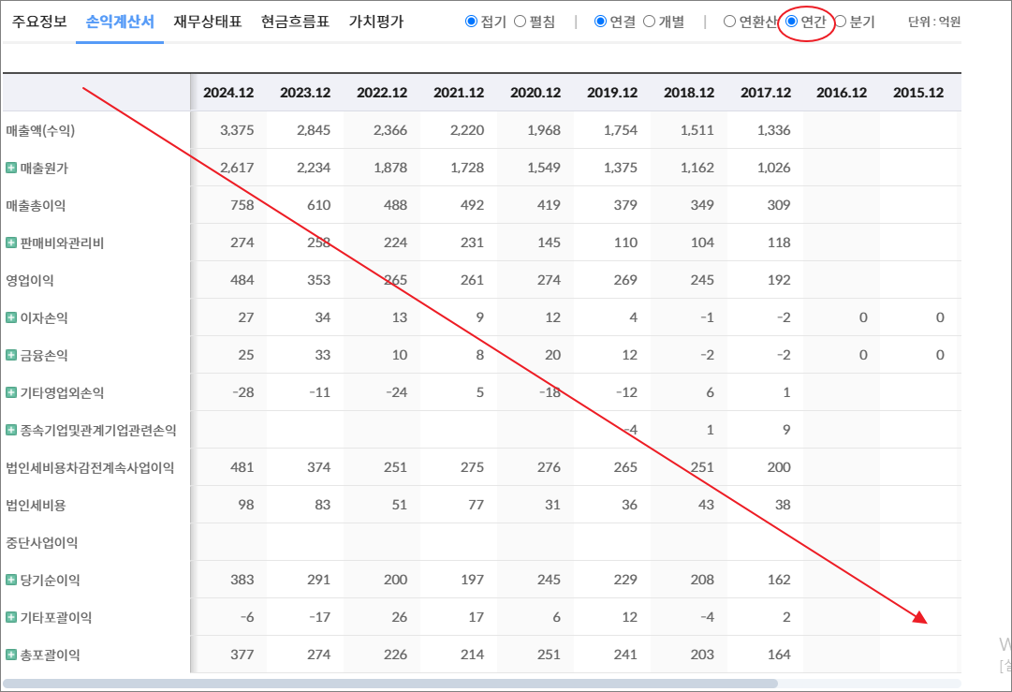
기타영업외손익 | -6,388 | -3,825 | 3,800 | 789 | -1,853 | -3,856 | 262 | 175 | 1,759 | 509 | 944 | 1,637 | -1,967
종속기업및관계기업관련손익 | 0 | -1 | -8 | -18 | -26 |  | -1 | -2 | -4 | -7 | -7 | 3 | -3
법인세비용차감전계속사업이익 | -3,155 | -2,957 | -5,547 | -13,498 | -14,750 | -11,392 | -4,976 | -4,639 | -689 | -14,618 | 1,898 | 8,193 | 10,450
법인세비용 | -3,694 | -1,402 | 727 | 1,023 | 177 | 1,761 | -1,094 | -1,232 | 698 | -2,497 | 424 | 1,871 | 2,487
중단사업이익
당기순이익 | 539 | -1,556 | -6,274 | -14,521 | -14,927 | -13,154 | -3,882 | -3,407 | -1,388 | -12,121 | 1,473 | 6,322 | 7,964
기타포괄이익 | 2,864 | -72 | 1,021 | 5,559 | -380 | -1,820 | -257 | -1,371 | 10,047 | -441 | -363 | 377 | -509
총포괄이익 | 3,402 | -1,627 | -5,253 | -8,961 | -15,307 | -14,974 | -4,138 | -4,779 | 8,660 | -12,562 | 1,110 | 6,700 | 7,455

출처 : 대한민국 NO1 가치투자포털 아이투자
https://itooza.com/stats/010140/2/31

연간재무
 | 2024.12 | 2023.12 | 2022.12 | 2021.12 | 2020.12 | 2019.12 | 2018.12 | 2017.12 | 2016.12 | 2015.12 | 2014.12 | 2013.12 | 2012.12
*순현금자산 | -24,809 | -28,831 | -20,283 | -10,426 | -32,793 | -29,505 | -14,906 | -30,639 | -34,977 | -28,959 | -29,335 | -17,970 | -20,282
유동자산 | 93,700 | 92,455 | 84,119 | 55,936 | 66,980 | 69,295 | 74,055 | 67,799 | 99,508 | 101,105 | 105,812 | 107,169 | 102,759
당좌자산 | 52,858 | 36,735 | 44,603 | 23,239 | 27,066 | 20,492 | 27,173 | 55,632 | 87,247 | 86,614 | 94,124 | 98,753 | 95,767
현금및현금성자산 | 9,560 | 5,838 | 9,192 | 5,712 | 9,872 | 3,843 | 9,460 | 3,535 | 9,841 | 9,835 | 3,408 | 8,184 | 9,289
단기금융자산 | 21,016 | 15,454 | 20,423 | 10,532 | 8,223 | 8,187 | 6,166 | 12,616 | 15,621 | 18,911 | 13,288 | 16,768 | 19,026
당기손익-공정가치측정금융자산
매출채권및기타채권 | 11,862 | 5,454 | 7,738 | 1,487 | 2,934 | 2,858 | 5,770 | 35,637 | 55,766 | 46,849 | 62,795 | 58,091 | 50,329
재고자산 | 4,525 | 17,292 | 15,735 | 14,876 | 18,206 | 23,396 | 14,818 | 12,168 | 12,261 | 14,490 | 11,688 | 8,416 | 6,992
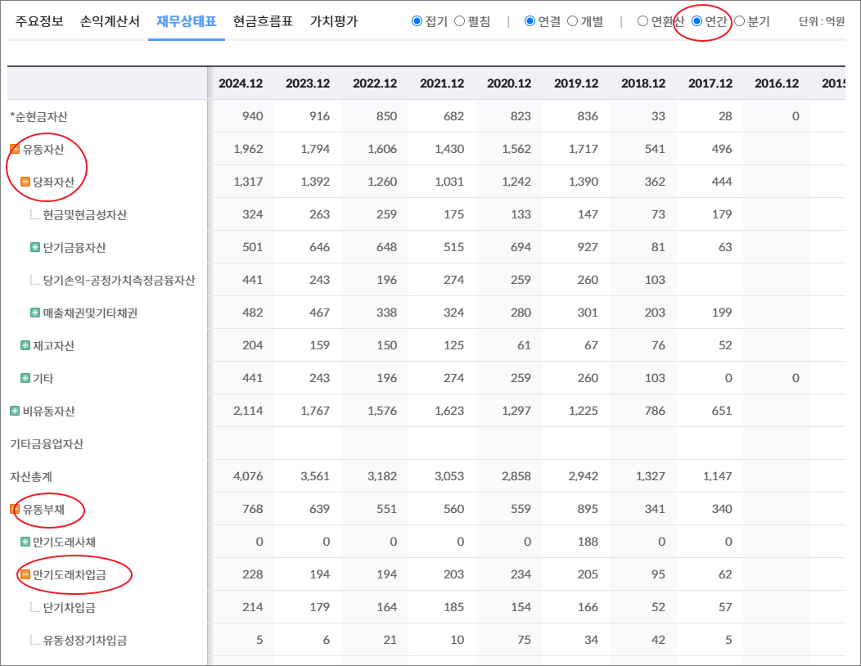
기타 | 36,317 | 38,429 | 23,782 | 17,820 | 21,707 | 25,407 | 32,064 | 0 | 0 | 0 | 0 | 0 | 0
비유동자산 | 78,247 | 63,479 | 60,798 | 65,450 | 62,242 | 66,706 | 68,774 | 70,382 | 72,667 | 71,911 | 65,410 | 67,102 | 63,591
기타금융업자산
자산총계 | 171,946 | 155,934 | 144,917 | 121,386 | 129,222 | 136,001 | 142,829 | 138,181 | 172,175 | 173,016 | 171,222 | 174,271 | 166,350
유동부채 | 120,292 | 112,319 | 92,160 | 70,582 | 75,339 | 70,891 | 62,671 | 71,453 | 90,457 | 95,701 | 100,084 | 94,437 | 89,187
만기도래사채 | 1,299 | 1,398 | 1,539 | 2,299 | 4,099 | 3,997 | 820 | 6,626 | 5,998 | 0 | 5,997 | 0 | 0
만기도래차입금 | 29,515 | 28,952 | 17,728 | 16,197 | 30,993 | 27,062 | 22,018 | 29,672 | 32,527 | 24,220 | 22,675 | 16,788 | 14,526
단기차입금 | 21,558 | 18,496 | 14,074 | 9,224 | 18,148 | 15,923 | 14,481 | 19,790 | 26,938 | 19,084 | 22,135 | 14,221 | 12,469
유동성장기차입금 | 7,957 | 10,456 | 3,653 | 6,973 | 12,845 | 11,139 | 7,537 | 9,882 | 5,589 | 5,136 | 539 | 2,568 | 2,057
기타 | 0 | 0 | 0 | 0 | 0 | 0 | 0 | 0 | 0 | 0 | 0 | 0 | 0
매입채무및기타채무 | 9,456 | 11,473 | 10,042 | 8,210 | 6,785 | 9,436 | 9,541 | 26,920 | 35,252 | 48,359 | 53,071 | 55,377 | 48,662
기타 | 80,022 | 70,497 | 62,851 | 43,877 | 33,463 | 30,396 | 30,293 | 8,234 | 16,680 | 23,122 | 18,341 | 22,271 | 25,998
비유동부채 | 14,159 | 9,523 | 17,037 | 9,831 | 16,701 | 12,621 | 12,695 | 8,754 | 18,964 | 34,657 | 15,407 | 21,377 | 24,334
회사채 | 749 | 2,047 | 1,195 | 1,738 | 2,087 | 2,697 | 849 | 918 | 4,993 | 10,982 | 5,989 | 11,974 | 11,963
장기차입금 | 619 | 3,116 | 10,172 | 2,237 | 10,988 | 4,318 | 5,461 | 5,245 | 9,755 | 15,132 | 3,606 | 607 | 5,443
장기충당부채 | 418 | 300 | 290 | 785 | 1,320 | 1,217 | 3,496 | 241 | 156 | 156 | 156
장기매입채무및기타채무 | 623 | 590 | 499 | 508 | 502 | 436 | 229 | 196 | 182 | 218 | 159 | 215 | 198
이연법인세부채 |  | 141 | 219 | 272 | 169 | 129 | 494 | 466 | 1,261 | 874 | 147 | 147 | 767
기타 | 11,751 | 3,329 | 4,663 | 4,291 | 1,635 | 3,823 | 2,167 | 1,689 | 2,617 | 7,296 | 5,350 | 8,433 | 5,962
기타금융업부채
*이자발생부채 | 35,436 | 36,813 | 31,196 | 22,723 | 48,516 | 38,667 | 29,147 | 42,461 | 53,273 | 50,333 | 38,266 | 29,369 | 31,932
부채총계 | 134,452 | 121,842 | 109,198 | 80,413 | 92,039 | 83,512 | 75,366 | 80,207 | 109,422 | 130,358 | 115,491 | 115,814 | 113,520
지배주주지분 | 37,946 | 34,393 | 35,945 | 41,110 | 37,242 | 52,452 | 67,384 | 57,896 | 62,643 | 42,374 | 55,375 | 58,458 | 52,826
비지배주주지분 | -451 | -301 | -226 | -138 | -60 | 37 | 79 | 79 | 110 | 284 | 357 | 0 | 3
자본총계 | 37,495 | 34,092 | 35,719 | 40,973 | 37,182 | 52,489 | 67,463 | 57,975 | 62,753 | 42,657 | 55,732 | 58,458 | 52,829

출처 : 대한민국 NO1 가치투자포털 아이투자
https://itooza.com/stats/010140/1/31

Sheet6
전체 | 연간 | 분기
주요재무정보 | 연간
 | Dec-20 | Dec-21 | Dec-22 | Dec-23 | Dec-24 | 2025/12(E) | 2026/12(E) | 2027/12(E) | *전체부터 드래그 해서 붙여넣기
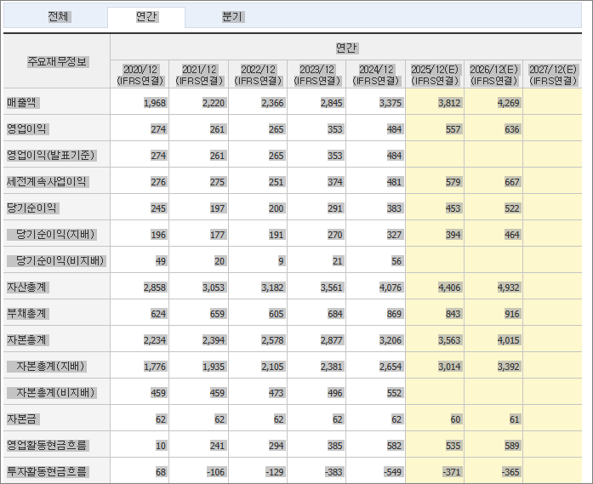
 | (IFRS연결) | (IFRS연결) | (IFRS연결) | (IFRS연결) | (IFRS연결) | (IFRS연결) | (IFRS연결) | (IFRS연결)
매출액 | 68,603 | 66,220 | 59,447 | 80,094 | 99,031 | 108,565 | 122,788 | 129,837
영업이익 | -10,541 | -13,120 | -8,544 | 2,333 | 5,027 | 7,368 | 10,823 | 12,716
영업이익(발표기준) | -10,541 | -13,120 | -8,544 | 2,333 | 5,027
세전계속사업이익 | -14,750 | -13,498 | -5,547 | -2,957 | -3,155 | 5,950 | 9,775 | 11,431
당기순이익 | -14,927 | -14,521 | -6,274 | -1,556 | 539 | 4,758 | 7,716 | 8,659
당기순이익(지배) | -14,824 | -14,451 | -6,194 | -1,483 | 639 | 4,819 | 7,735 | 8,995
당기순이익(비지배) | -103 | -70 | -80 | -73 | -100
자산총계 | 129,222 | 121,386 | 144,917 | 155,934 | 171,946 | 174,459 | 186,764 | 197,419
부채총계 | 92,039 | 80,413 | 109,198 | 121,842 | 134,452 | 131,579 | 135,672 | 136,120
자본총계 | 37,182 | 40,973 | 35,719 | 34,092 | 37,495 | 42,879 | 51,093 | 61,299
자본총계(지배) | 37,242 | 41,110 | 35,945 | 34,393 | 37,946 | 43,058 | 51,172 | 61,358
자본총계(비지배) | -60 | -138 | -226 | -301 | -451
자본금 | 31,506 | 8,801 | 8,801 | 8,801 | 8,801 | 8,800 | 8,800 | 8,800
영업활동현금흐름 | -2,439 | 8,450 | -16,930 | -5,165 | 6,545 | 6,473 | 9,329 | 9,143
투자활동현금흐름 | -1,668 | 998 | 11,021 | -1,947 | 3,105 | -650 | -1,703 | 633
재무활동현금흐름 | 10,114 | -13,691 | 9,468 | 3,760 | -5,992 | -1,865 | -1,401 | -1,765
CAPEX | 978 | 394 | 624 | 1,534 | 1,734 | 1,852 | 1,976 | 2,341
FCF | -3,418 | 8,056 | -17,554 | -6,699 | 4,811 | 4,363 | 5,840 | 5,361
이자발생부채 | 48,516 | 22,723 | 31,196 | 36,813 | 35,436
영업이익률 | -15.37 | -19.81 | -14.37 | 2.91 | 5.08 | 6.79 | 8.81 | 9.79
순이익률 | -21.76 | -21.93 | -10.55 | -1.94 | 0.54 | 4.38 | 6.28 | 6.67
ROE(%) | -33.05 | -36.89 | -16.08 | -4.22 | 1.77 | 11.9 | 16.42 | 15.99
ROA(%) | -11.26 | -11.59 | -4.71 | -1.03 | 0.33 | 2.75 | 4.27 | 4.51
부채비율 | 247.54 | 196.26 | 305.71 | 357.39 | 358.59 | 306.86 | 265.54 | 222.06
자본유보율 | 57.72 | 469.56 | 288.27 | 264.44 | 268.15
EPS(원) | -2,201 | -2,053 | -704 | -168 | 73 | 548 | 879 | 1,022
PER(배) | N/A | N/A | N/A | N/A | 155.7 | 23.23 | 14.47 | 12.45
BPS(원) | 5,750 | 4,813 | 4,208 | 4,027 | 4,443 | 5,041 | 5,991 | 7,183
PBR(배) | 1.15 | 1.18 | 1.21 | 1.92 | 2.54 | 2.52 | 2.12 | 1.77
현금DPS(원) | 0 |  |  |  |  | 6 | 11 | 31
현금배당수익률 | 0 |  |  |  |  | 0.04 | 0.09 | 0.24
현금배당성향(%) | 0 | 0 | 0 | 0 |  | 1.01 | 1.26 | 2.99
발행주식수(보통주) | 673,516,444 | 880,000,000 | 880,000,000 | 880,000,000 | 880,000,000

